运算放大器噪声计算
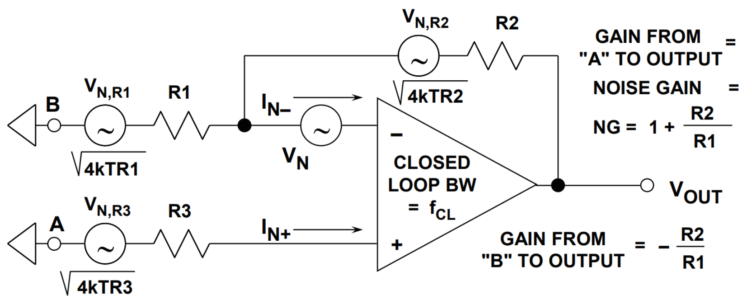
运算放大器噪声计算

T(K) | 290 |  | NG | 25
k | 1.38E-23 |  | G | 24
Vn(nV√Hz) | 1.10
In=(pA√Hz) | 1.70 |  | 并联单元N | 8
R2(Ω) | 1200
R1(Ω) | 50
R3(Ω) | 0

Noise source 1 | 7.56E-16 |  | NG^2*Vn^2 |  | opamp电压噪声
Noise source 2 | 4.61E-16 |  | 4kTR1*(R2/R1)^2 |  | R1热噪声
Noise source 3 | 1.92E-17 |  | 4kTR2 |  | R2热噪声
Noise source 4 | 4.16E-18 |  | (InR2)^2 |  | opamp反相输入端电流噪声
Noise source 5 | 0.00E+00 |  | 4kTR3(1+R2/R1)^2 |  | R3热噪声
Noise source 6 | 0 |  | (InR3)^2*(1+R2/R1)^2 |  | opamp同相输入端电流噪声
Total Input Noise(nV/√Hz) | 0.50 |  | 折合到输入

Filter Coefficient (FH) | 1.13 |  | 4th Order -1.13
Band Width | 1.00E+05 |  | 100kHz
Intergrated Noise over BW | 4449.98 | nVrms | LNA Output Noise
After Gain of 400(mVrms) | 1.7799932742 | mVrms | Total Gain=10000(80dB)

使用说明：在浅蓝色框内输入参数，浅绿色框是中间计算变量，黄色框是最终输出总噪声（80dB增益）

电阻热噪声计算
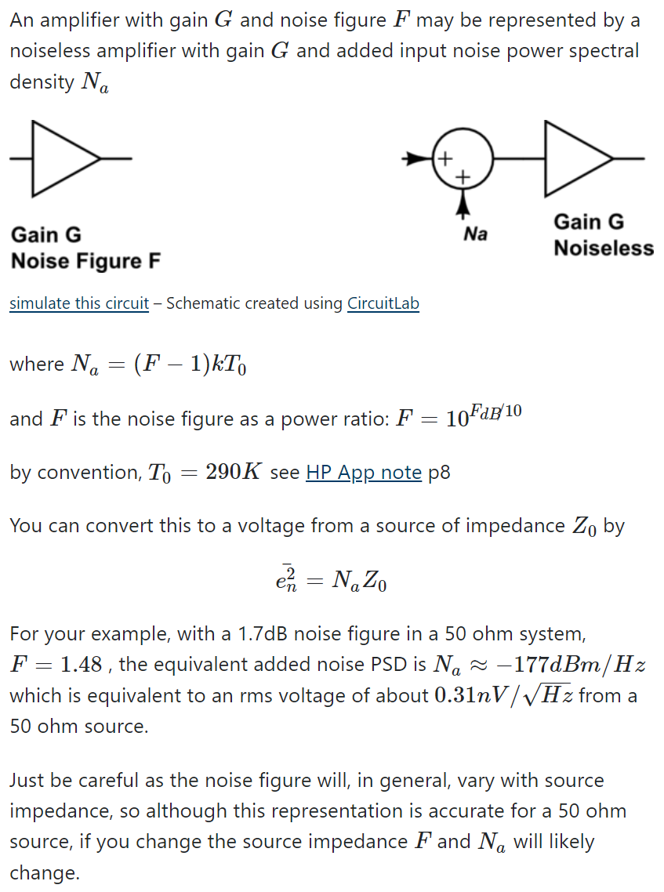
带宽B内电阻噪声Vrms计算 |  |  | Noise(uVrms) | 带宽B内电阻电流噪声Irms计算 |  |  | Noise(pArms)
R(Ω) | T(K) | B(Hz) | 0.2699 | R(Ω) | T(K) | B(Hz) | 0.0013
45.5 | 290 | 100000 |  | 10000000000.0 | 300 | 1

电阻噪声PSD计算 |  |  | Noise(nV/√Hz) | 噪声功率求和(rms)
R(Ω) | T(K) |  | 1.2003 | Noise1 | 0.388
90.0 | 290 |  |  | Noise2 | 0.72
 |  |  |  | Total | 0.81788996815

噪声PSD反推等效噪声电阻 |  |  | Rn(Ω) | 带宽B内电阻噪声Vrms计算(带宽修正) |  |  |  | Noise(uVrms)
Noise(nV/√Hz) |  | T(K) | 18.6912 | R(Ω) | T(K) | B(Hz) | FH | 0.7149
0.5470 |  | 290 |  | 250.0 | 290 | 100000 | 1.13

噪声Vrms反推PSD |  |  | Noise(nV/√Hz)
B(Hz) | Vrms(nV) |  | 2.0871032557
100000 | 660.0

Noise Figure | T(K) | Z0
2 | 300 | 50
F | 1.5849
Na | 2.4214578168E-21
En^2 | 1.2107289084E-19
En | 0.34795530006 | nV/√Hz

